用户画像
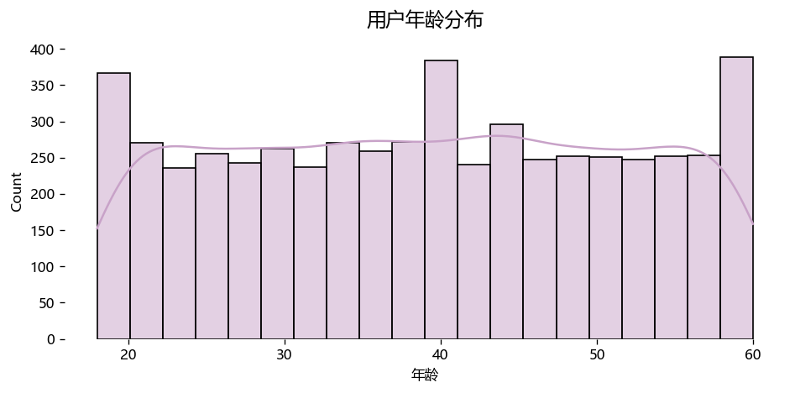
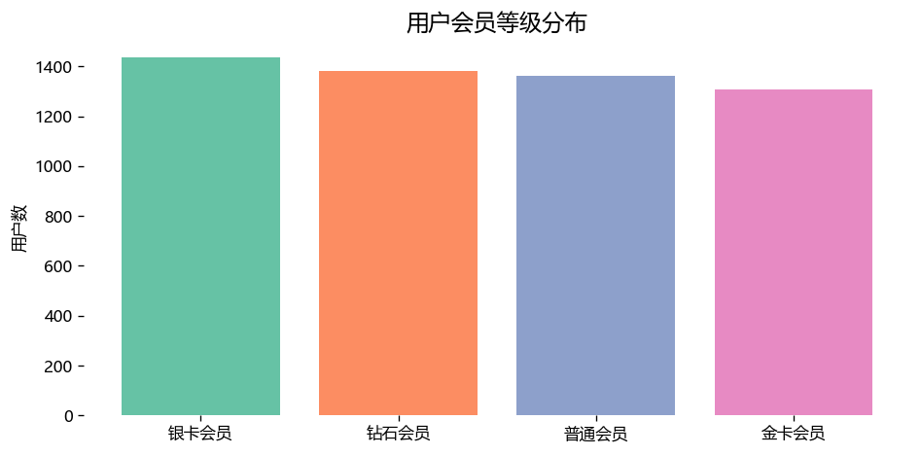
用户画像分析

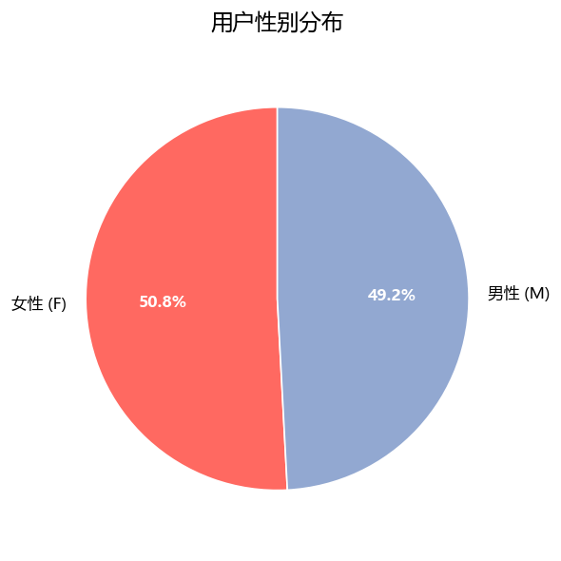
用户性别分布
性别 | 人数
女性 | 2789
男性 | 2697
用户平均年龄 | 39.1

用户行为漏斗
用户行为转化漏斗

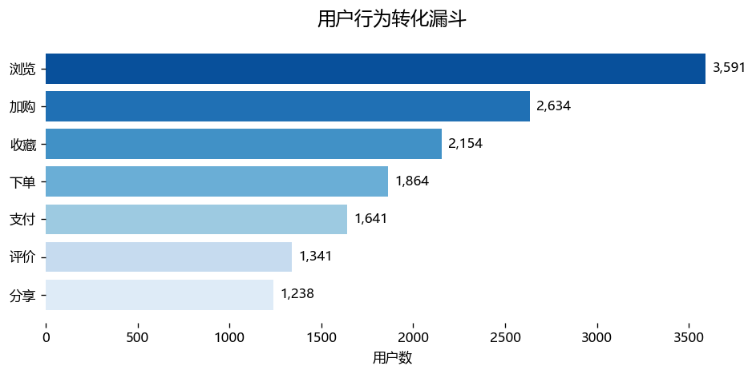
行为类型 | 用户数
浏览 | 3591
加购 | 2634
收藏 | 2154
下单 | 1864
支付 | 1641
评价 | 1341
分享 | 1238

每日销售额趋势
每日销售额趋势

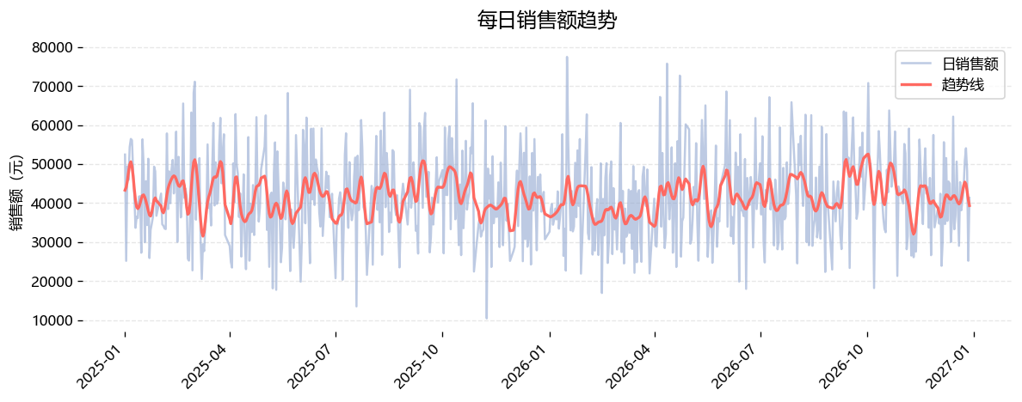
日期 | 销售额
2025-01-01 | 52436.01
2025-01-02 | 25158.8
2025-01-03 | 49388.08
2025-01-04 | 45934.21
2025-01-05 | 54365.52
2025-01-06 | 56436.33
2025-01-07 | 56104.88
2025-01-08 | 47879.72
2025-01-09 | 42187.8
2025-01-10 | 33631.87

订单金额分布
订单金额分布

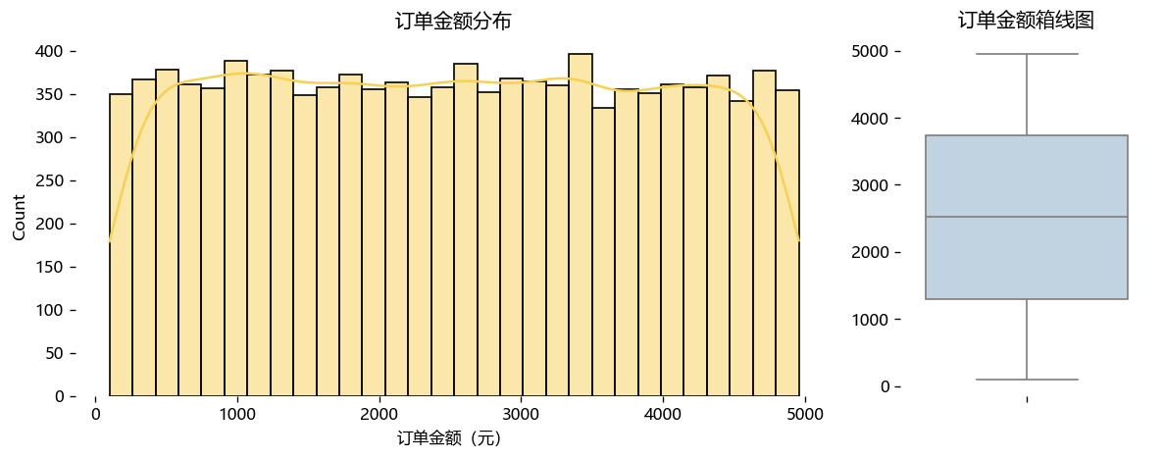
指标 | 数值
订单金额平均值 | 2542.81
订单金额中位数 | 2542.38
订单金额最大值 | 4999.67
订单金额最小值 | 100.01

